상품제안서
라라퓨어 여행용 세트 휴대용 선물세트 7호 | 상품코드: F27515

 |  |  |  |  |  |  | 02-412-0044 | www.easy1.co.kr
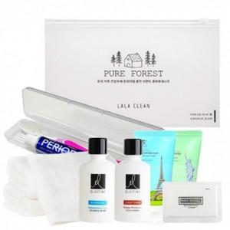

【상세/제작정보】 | 기본수량 미만 인쇄시 비용 추가. 스티커 제작및 부착 별도 문의. 파우치, 치약칫솔 케이스 인쇄 비용 문의.

【인쇄/포장옵션】 | 실크, 스티커, 풀칼라, 스크린인쇄 / 포장불가능

【공급단가】 | 수량 | 100~ | 300~ | 500~ | 1,000~ | 3,000~
*VAT별도 | 단가 | 12,960원 | 12,740원 | 12,420원 | 12,200원 | 11,880원

【상품 URL】 | http://www.easy1.co.kr/src/goods_detail.php?gdno=27515

